Лист1
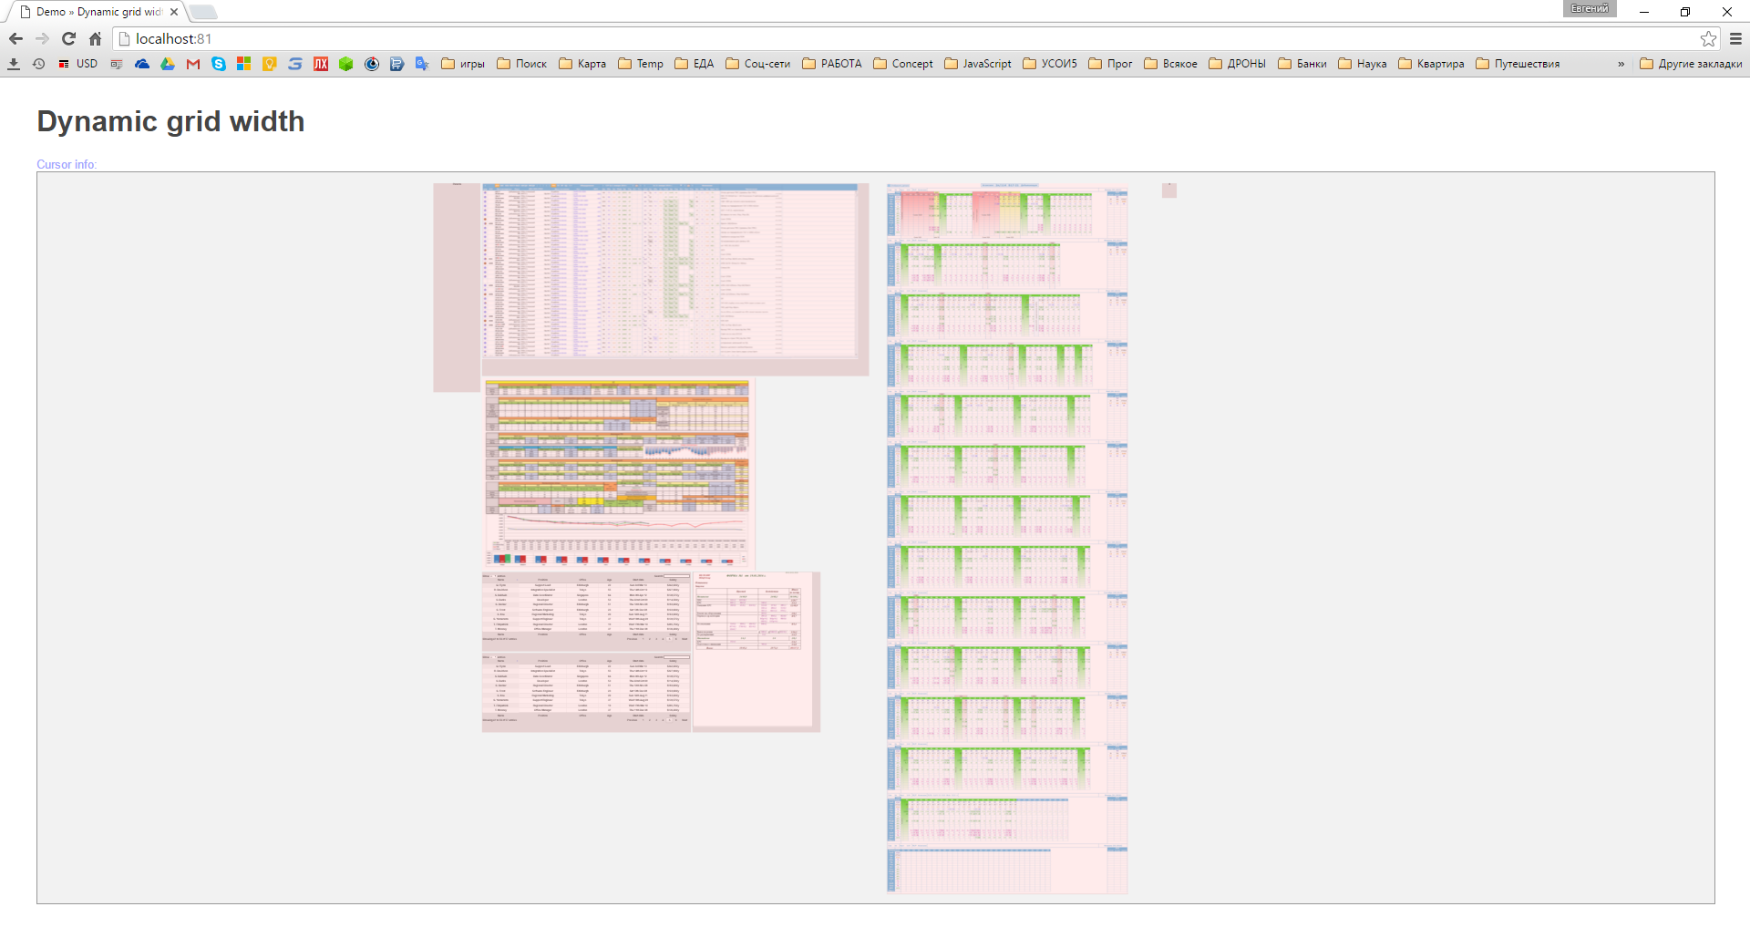
Состояние 1 - В центре отображаются все элементы гридстера (никакой из элементов не выходит за границы)
Переход в состояние: клавишей Esc (из любого состояния) или 1 клик ПКМ из Состояния 2
Элементы не активируются

Лист2
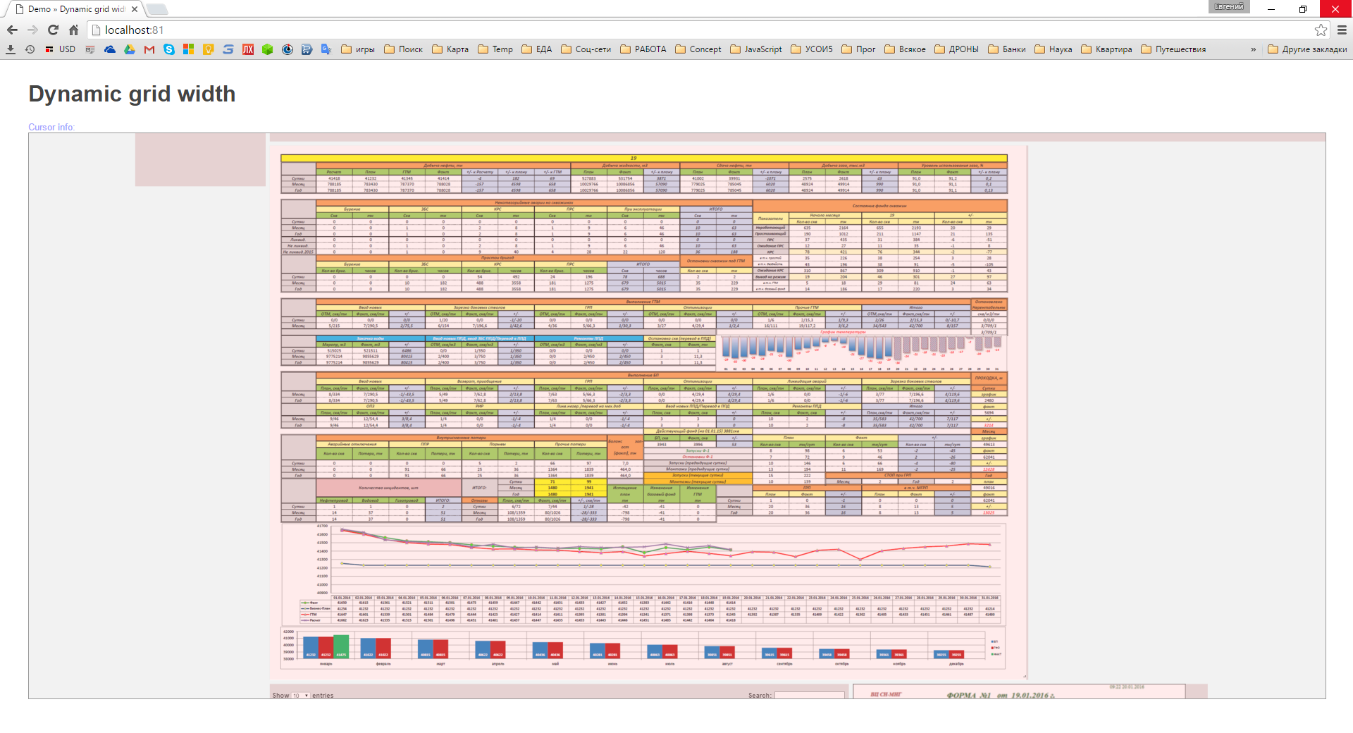
Состояние 2 - Элемент гридстера размещается по центру экрана (элемент не выходит за границы)
Переход в состояние: 1 клик ЛКМ из Состояния 1 или 1 клик ПКМ из Состояния 3
Элемент не активируется

Лист3
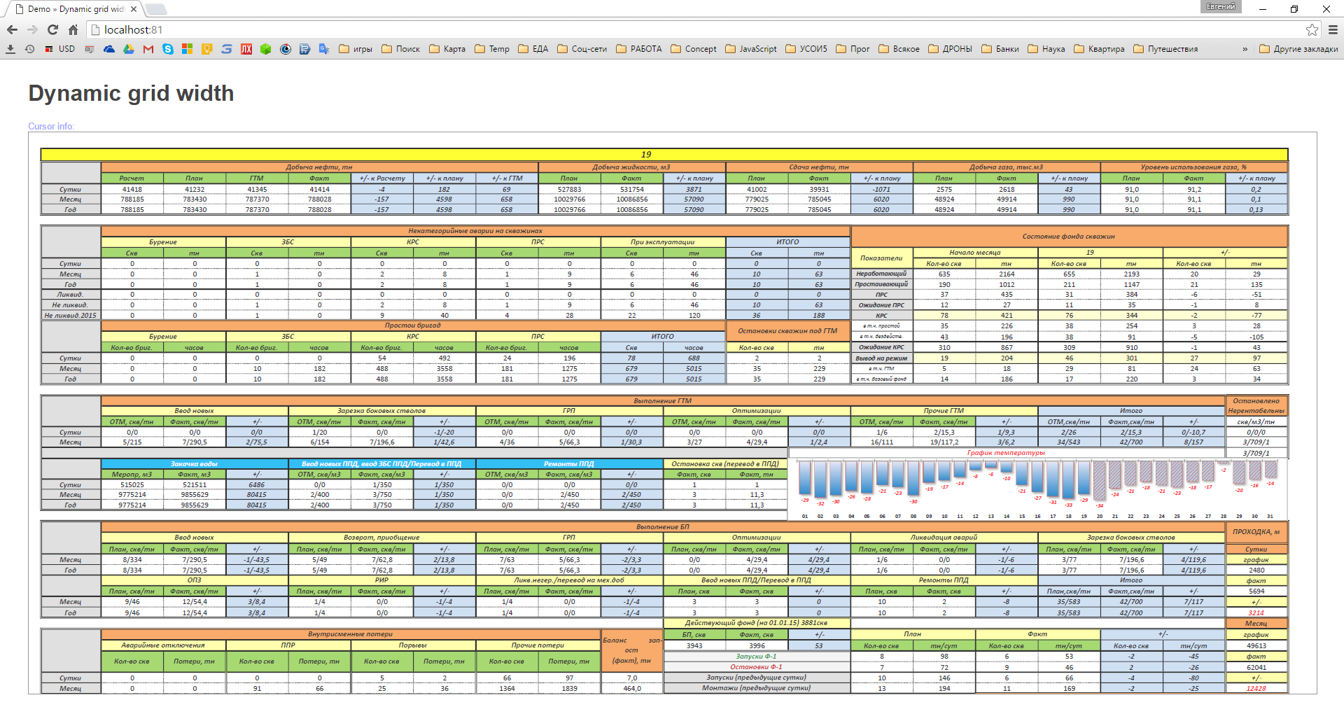
Состояние 3 - Элемент гридстера может находиться в 3х положениях это зависит от типа гридстера
Переход в состояние: 1 клик ЛКМ из Состояния 2 или 2 клик ЛКМ из Состояния 1
Элемент активируется во всех в 3х положениях

Состояние 3.1 - Элемент гридстера находиться в положениии у верхней границы экрана в масштабе 100% (за границы может выходить все части кроме верхней) - уже реализовано

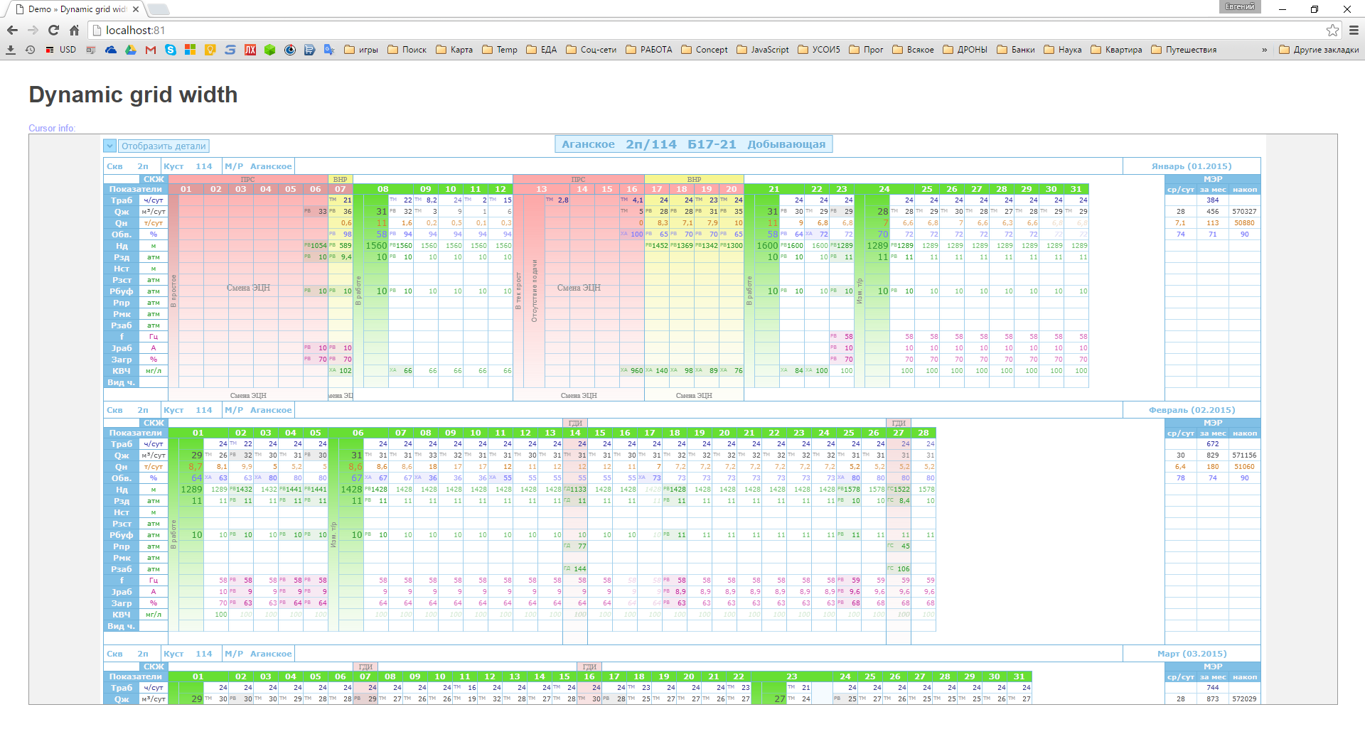

Состояние 3.2 - Элемент гридстера находиться в положениии у левой и верхней границы экрана в масштабе 100% (за границы может выходить все части кроме верхней и левой)

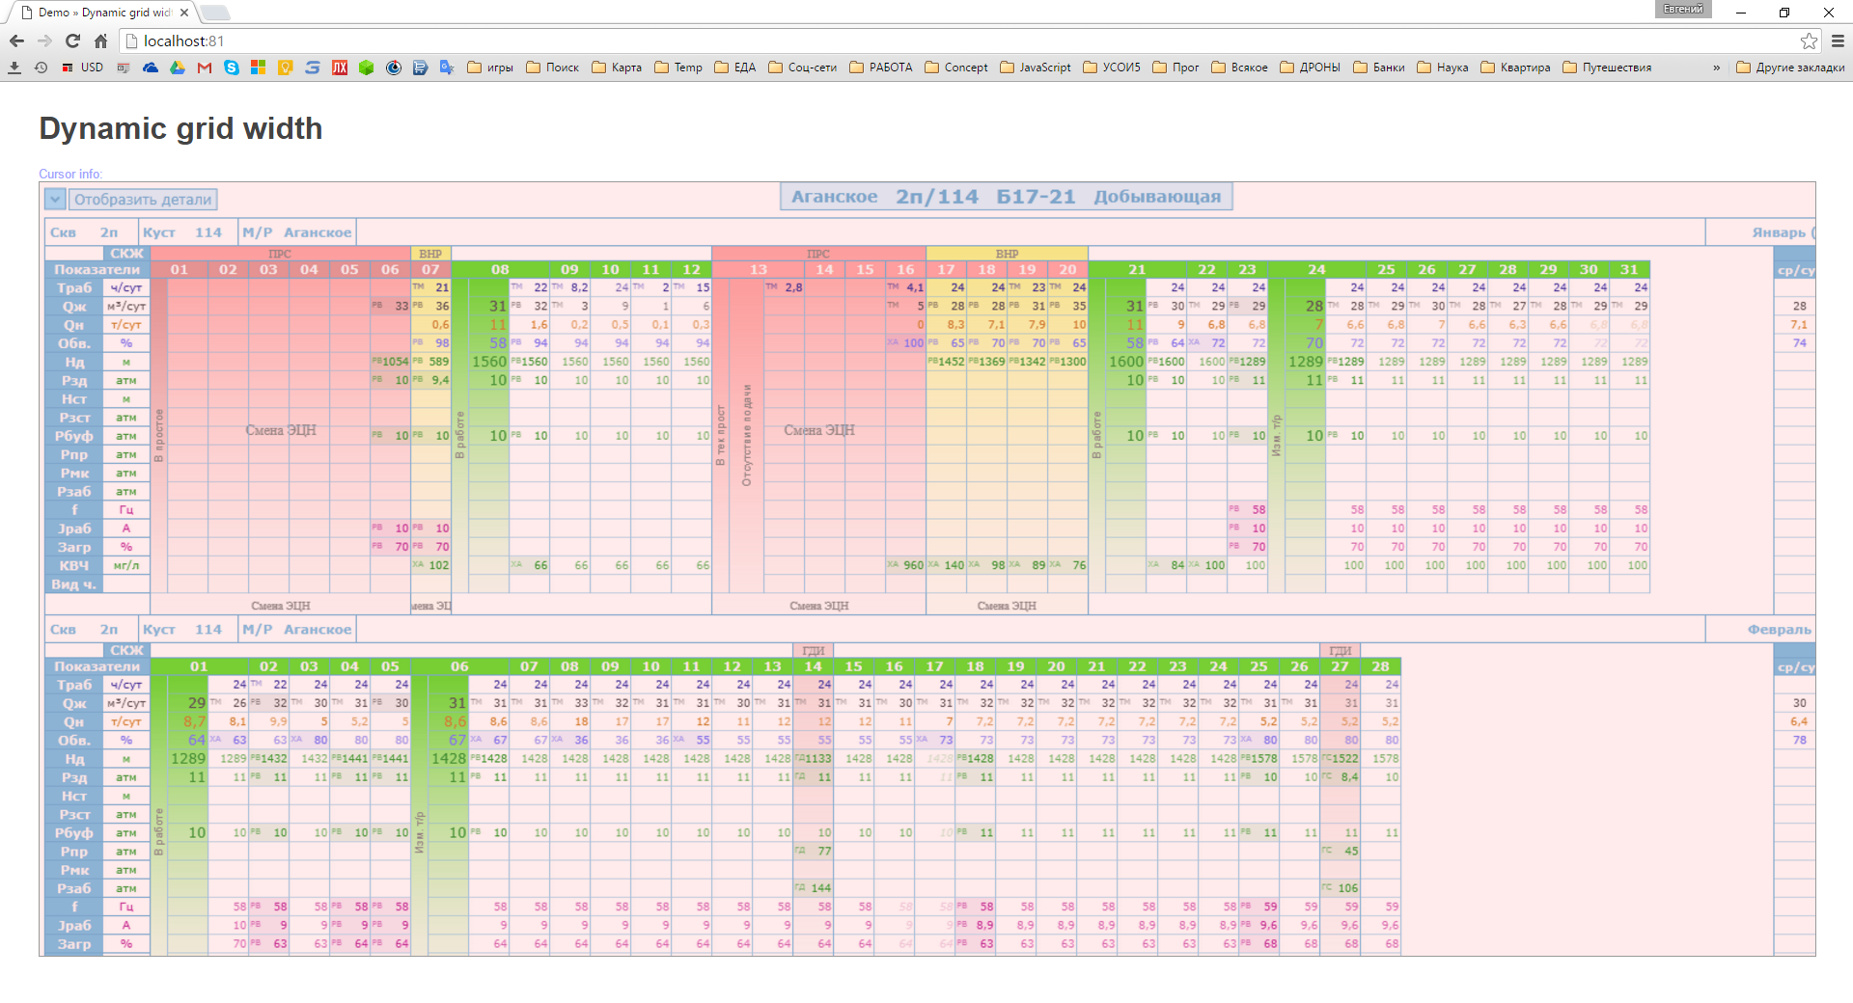

Состояние 3.3 - Элемент гридстера находиться в положениии по ширине экрана (за границы может выходить нижняя часть)

Лист4
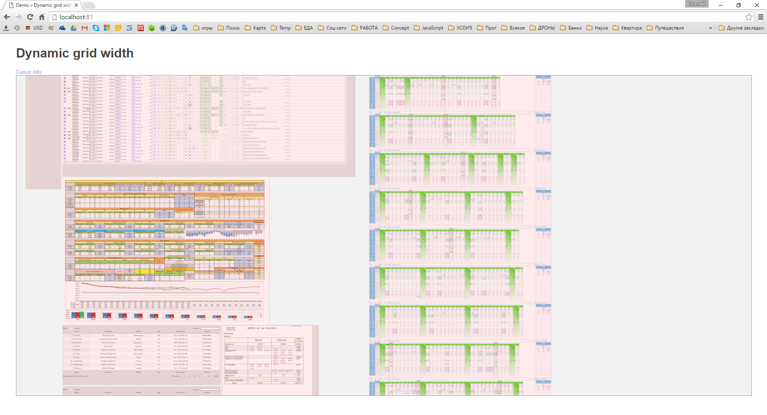
Состояние 4 - Произвольное состояние
Переход в состояние: зумм, перетаскивание, изменение размера элемента
Элемент не активируется

